ศท.บ.01
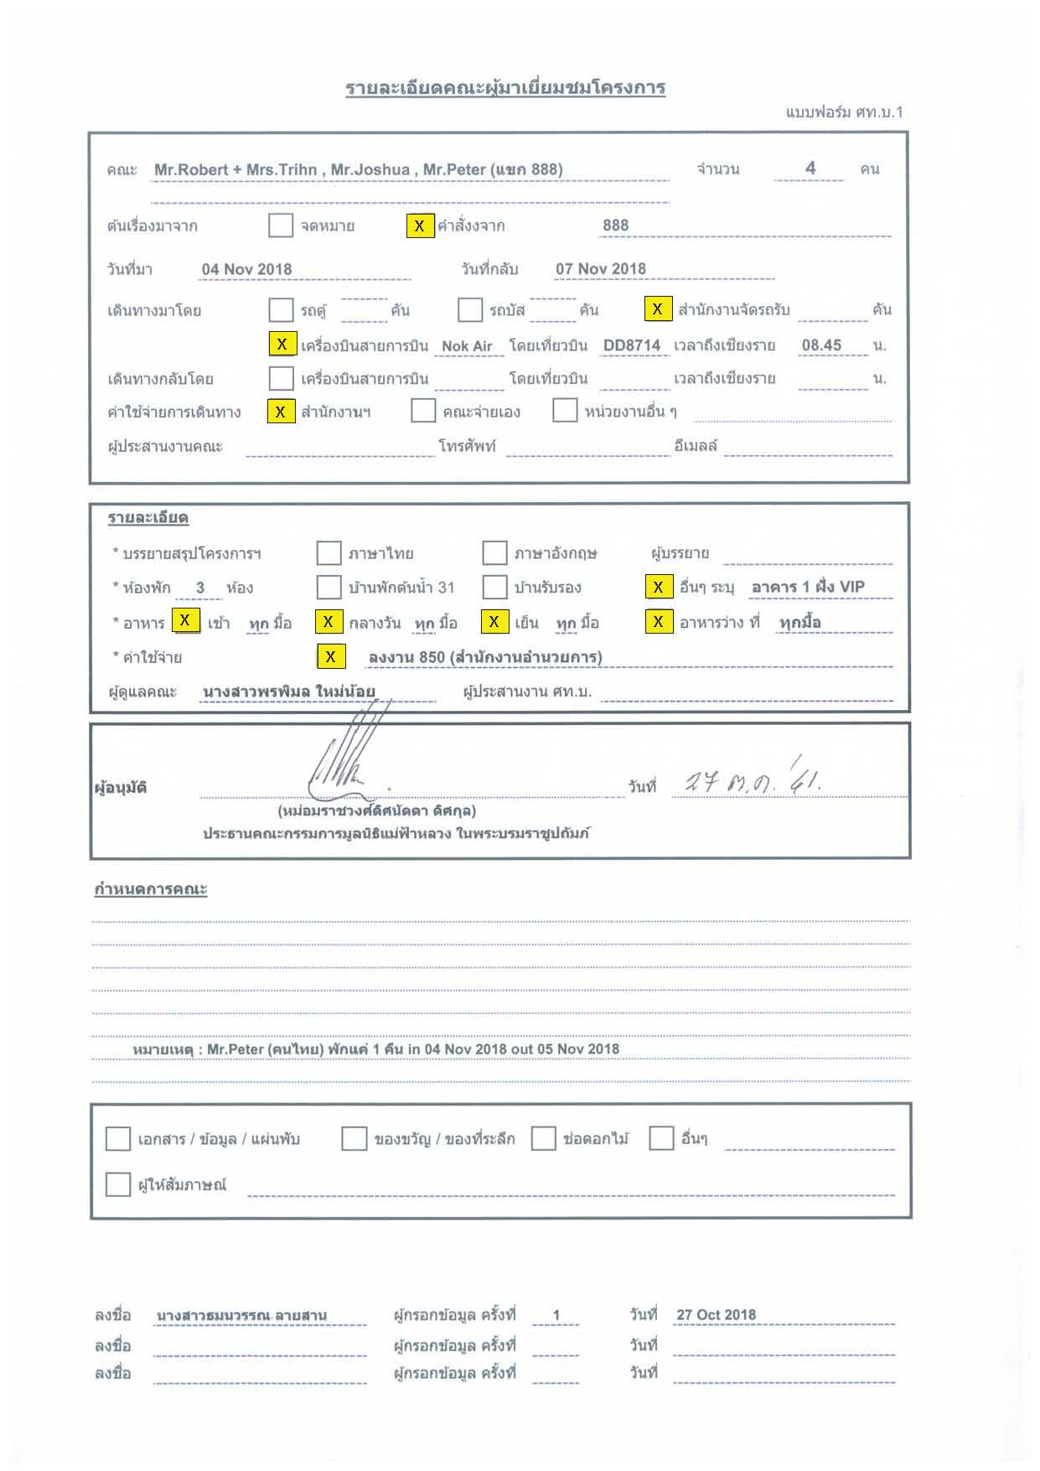

บ้านอาคาร 1
แผนผังห้องพักอาคาร 1 ฝั่ง VIP

3 ( แบ่งเป็น 2 ห้อง) | 2 (เตียง 5.5 ฟุต 1 เตียง) | 1 (เตียง 5.5 ฟุต 1 เตียง)

Mr.Peter Boonjarern | Mr.Joshua | Mr.Robert
 |  | Mrs.Trihn
ห้องน้ำรวม

 | 5 (เตียง 5.5 ฟุต 1 เตียง) | 4 (เตียง 3.5 ฟุต 2 เตียง)

ประตู

